IV_Bravarski
BR. | OPIS RADOVA | JED. MJERA | KOLIČINA | JED. CIJENA | UKUPNO

IV | RADOVI NA REKONSTRUKCIJI GRAĐEVINE - ZAMJENA VANJSKE STOLARIJE

Napomena : Izmjenu stolarije OBAVEZNO izvesti prije izvedbe radova na izolaciji pročelja.
Trošak obilazska zgrade od strane odabranog izvođača stolarskih radova, pregled postojeće stolarije
i uzimanje mjera svih otvora na kojima je potrebno izvršiti zamjenu stolarije potrebno je uključiti u cijenu
radova. U cijene je potrebno ukalkulirati sve radove na demontaži i odvozu na deponiju postojeće stolarije,
kao i sve radove na horizontalnom i vertikalnom transportu nove stolarije prilikom montaže.

1. | STOLARSKI RADOVI

1.1. | Zamjena glavnih ulaznih vrata u razini prizemlja sa novim AL vratima. Ispuna donjeg dijela vratiju izvodi se od pojačanog al.panela debljine 24 mm. Staklene površine potrebno je izvesti sa staklom 4/Low-E+16 argon +4/LowE..Koeficijent prijelaza topline Uw mora biti minimalno 1,40 W/m2K i Ug minimalno 1,1 W/m2K. Stavka uključuje sve potrebne radove i materijal: demontažu, odlaganje, odvoz i zbrinjavanje stare stolarije (otpada) te izradu, dopremu, odlaganje i ugradnju nove stolarije i sanaciju otvora (špaleta nakon ugradnje nove stolarije).
 | Shema - pozicija 19
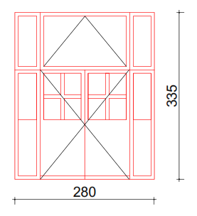

 | Komplet vrata prema shemi - pozicija 19 | kom | 1.00 |  | 0.00 kn
 | Pumpa s kočnicom za ulazna vrata | kom | 1.00 |  | 0.00 kn
 | Rukohvat | kom | 1.00 |  | 0.00 kn

 | Komplet vrata prema shemi - pozicija 19A / unutarnja vrata | kom | 1.00 |  | 0.00 kn

1.2. | Zamjena postojećih prozora sa novim AL prozorima. Staklene površine potrebno je izvesti sa staklom 4/Low-E+16 argon + 4/Low-E. Koeficijent prijelaza topline Uw mora biti minimalno 1,40 W/m2K i Ug minimalno 1,1 W/m2K. Stavka uključuje sve potrebne radove i materijal: demontažu, odlaganje, odvoz i zbrinjavanje stare stolarije (otpada) te izradu, dopremu, odlaganje i ugradnju nove stolarije i sanaciju otvora (špaleta nakon ugradnje nove stolarije).
 | Shema - pozicija 1
 | 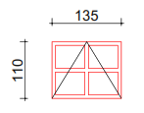
 | Komplet prozor prema shemi - pozicija 1 | kom | 6.00 |  | 0.00 kn

1.3. | Zamjena postojećih prozora sa novim AL prozorima. Staklene površine potrebno je izvesti sa staklom 4/Low-E+16 argon + 4/Low-E. Koeficijent prijelaza topline Uw mora biti minimalno 1,40 W/m2K i Ug minimalno 1,1 W/m2K. Stavka uključuje sve potrebne radove i materijal: demontažu, odlaganje, odvoz i zbrinjavanje stare stolarije (otpada) te izradu, dopremu, odlaganje i ugradnju nove stolarije i sanaciju otvora (špaleta nakon ugradnje nove stolarije).
 | Shema - pozicija 2
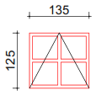

 | Komplet prozor prema shemi - pozicija 2 | kom | 2.00 |  | 0.00 kn

1.4. | Zamjena postojećih prozora sa novim AL prozorima. Staklene površine potrebno je izvesti sa staklom 4/Low-E+16 argon + 4/Low-E. Koeficijent prijelaza topline Uw mora biti minimalno 1,40 W/m2K i Ug minimalno 1,1 W/m2K. Stavka uključuje sve potrebne radove i materijal: demontažu, odlaganje, odvoz i zbrinjavanje stare stolarije (otpada) te izradu, dopremu, odlaganje i ugradnju nove stolarije i sanaciju otvora (špaleta nakon ugradnje nove stolarije).
 | Shema - pozicija 3
 | 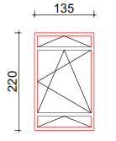

 | Komplet prozor prema shemi - pozicija 3 | kom | 30.00 |  | 0.00 kn

1.5. | Zamjena postojećih prozora sa novim AL prozorima. Staklene površine potrebno je izvesti sa staklom 4/Low-E+16 argon + 4/Low-E. Koeficijent prijelaza topline Uw mora biti minimalno 1,40 W/m2K i Ug minimalno 1,1 W/m2K. Stavka uključuje sve potrebne radove i materijal: demontažu, odlaganje, odvoz i zbrinjavanje stare stolarije (otpada) te izradu, dopremu, odlaganje i ugradnju nove stolarije i sanaciju otvora (špaleta nakon ugradnje nove stolarije).
 | Shema - pozicija 4
 | 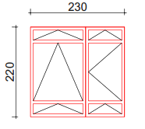

 | Komplet prozor prema shemi - pozicija 4 | kom | 3.00 |  | 0.00 kn

1.6. | Zamjena postojećih prozora sa novim AL prozorima. Staklene površine potrebno je izvesti sa staklom 4/Low-E+16 argon + 4/Low-E. Koeficijent prijelaza topline Uw mora biti minimalno 1,40 W/m2K i Ug minimalno 1,1 W/m2K. Stavka uključuje sve potrebne radove i materijal: demontažu, odlaganje, odvoz i zbrinjavanje stare stolarije (otpada) te izradu, dopremu, odlaganje i ugradnju nove stolarije i sanaciju otvora (špaleta nakon ugradnje nove stolarije).
 | Shema - pozicija 5
 | 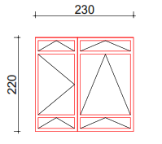

 | Komplet prozor prema shemi - pozicija 5 | kom | 4.00 |  | 0.00 kn

1.7. | Zamjena postojećih prozora sa novim AL prozorima. Staklene površine potrebno je izvesti sa staklom 4/Low-E+16 argon + 4/Low-E. Koeficijent prijelaza topline Uw mora biti minimalno 1,40 W/m2K i Ug minimalno 1,1 W/m2K. Stavka uključuje sve potrebne radove i materijal: demontažu, odlaganje, odvoz i zbrinjavanje stare stolarije (otpada) te izradu, dopremu, odlaganje i ugradnju nove stolarije i sanaciju otvora (špaleta nakon ugradnje nove stolarije).

 | Shema - pozicija 6
 | 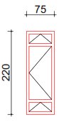

 | Komplet prozor prema shemi - pozicija 6 | kom | 1.00 |  | 0.00 kn

1.8. | Zamjena postojećih prozora sa novim AL prozorima. Staklene površine potrebno je izvesti sa staklom 4/Low-E+16 argon + 4/Low-E. Koeficijent prijelaza topline Uw mora biti minimalno 1,40 W/m2K i Ug minimalno 1,1 W/m2K. Stavka uključuje sve potrebne radove i materijal: demontažu, odlaganje, odvoz i zbrinjavanje stare stolarije (otpada) te izradu, dopremu, odlaganje i ugradnju nove stolarije i sanaciju otvora (špaleta nakon ugradnje nove stolarije).
 | Shema - pozicija 7
 | 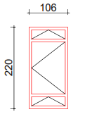

 | Komplet prozor prema shemi - pozicija 7 | kom | 1.00 |  | 0.00 kn

1.9. | Zamjena postojećih prozora sa novim AL prozorima. Staklene površine potrebno je izvesti sa staklom 4/Low-E+16 argon + 4/Low-E. Koeficijent prijelaza topline Uw mora biti minimalno 1,40 W/m2K i Ug minimalno 1,1 W/m2K. Stavka uključuje sve potrebne radove i materijal: demontažu, odlaganje, odvoz i zbrinjavanje stare stolarije (otpada) te izradu, dopremu, odlaganje i ugradnju nove stolarije i sanaciju otvora (špaleta nakon ugradnje nove stolarije).
 | Shema - pozicija 8
 | 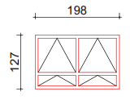

 | Komplet prozor prema shemi - pozicija 8 | kom | 1.00 |  | 0.00 kn

1.10. | Zamjena postojećih prozora sa novim AL prozorima. Staklene površine potrebno je izvesti sa staklom 4/Low-E+16 argon + 4/Low-E. Koeficijent prijelaza topline Uw mora biti minimalno 1,40 W/m2K i Ug minimalno 1,1 W/m2K. Stavka uključuje sve potrebne radove i materijal: demontažu, odlaganje, odvoz i zbrinjavanje stare stolarije (otpada) te izradu, dopremu, odlaganje i ugradnju nove stolarije i sanaciju otvora (špaleta nakon ugradnje nove stolarije).
 | Shema - pozicija 9

 | Komplet prozor prema shemi - pozicija 9 | kom | 1.00 |  | 0.00 kn

1.11. | Zamjena postojećih prozora sa novim AL prozorima. Staklene površine potrebno je izvesti sa staklom 4/Low-E+16 argon + 4/Low-E. Koeficijent prijelaza topline Uw mora biti minimalno 1,40 W/m2K i Ug minimalno 1,1 W/m2K. Stavka uključuje sve potrebne radove i materijal: demontažu, odlaganje, odvoz i zbrinjavanje stare stolarije (otpada) te izradu, dopremu, odlaganje i ugradnju nove stolarije i sanaciju otvora (špaleta nakon ugradnje nove stolarije).
 | Shema - pozicija 10
 | 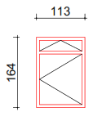

 | Komplet prozor prema shemi - pozicija 10 | kom | 1.00 |  | 0.00 kn

1.12. | Zamjena postojećih prozora sa novim AL prozorima. Staklene površine potrebno je izvesti sa staklom 4/Low-E+16 argon + 4/Low-E. Koeficijent prijelaza topline Uw mora biti minimalno 1,40 W/m2K i Ug minimalno 1,1 W/m2K. Stavka uključuje sve potrebne radove i materijal: demontažu, odlaganje, odvoz i zbrinjavanje stare stolarije (otpada) te izradu, dopremu, odlaganje i ugradnju nove stolarije i sanaciju otvora (špaleta nakon ugradnje nove stolarije).
 | Shema - pozicija 11

 | 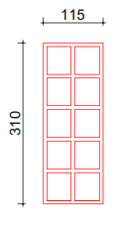

 | Komplet prozor prema shemi - pozicija 11 | kom | 1.00 |  | 0.00 kn

1.13. | Zamjena postojećih prozora sa novim AL prozorima. Staklene površine potrebno je izvesti sa staklom 4/Low-E+16 argon + 4/Low-E. Koeficijent prijelaza topline Uw mora biti minimalno 1,40 W/m2K i Ug minimalno 1,1 W/m2K. Stavka uključuje sve potrebne radove i materijal: demontažu, odlaganje, odvoz i zbrinjavanje stare stolarije (otpada) te izradu, dopremu, odlaganje i ugradnju nove stolarije i sanaciju otvora (špaleta nakon ugradnje nove stolarije).
 | Shema - pozicija 12
 | 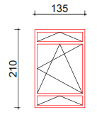

 | Komplet prozor prema shemi - pozicija 12 | kom | 1.00 |  | 0.00 kn

1.14. | Zamjena postojećih prozora sa novim AL prozorima. Staklene površine potrebno je izvesti sa staklom 4/Low-E+16 argon + 4/Low-E. Koeficijent prijelaza topline Uw mora biti minimalno 1,40 W/m2K i Ug minimalno 1,1 W/m2K. Stavka uključuje sve potrebne radove i materijal: demontažu, odlaganje, odvoz i zbrinjavanje stare stolarije (otpada) te izradu, dopremu, odlaganje i ugradnju nove stolarije i sanaciju otvora (špaleta nakon ugradnje nove stolarije).
 | Shema - pozicija 13
 | 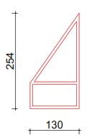

 | Komplet prozor prema shemi - pozicija 13 | kom | 2.00 |  | 0.00 kn

1.15. | Zamjena postojećih prozora sa novim AL prozorima. Staklene površine potrebno je izvesti sa staklom 4/Low-E+16 argon + 4/Low-E. Koeficijent prijelaza topline Uw mora biti minimalno 1,40 W/m2K i Ug minimalno 1,1 W/m2K. Stavka uključuje sve potrebne radove i materijal: demontažu, odlaganje, odvoz i zbrinjavanje stare stolarije (otpada) te izradu, dopremu, odlaganje i ugradnju nove stolarije i sanaciju otvora (špaleta nakon ugradnje nove stolarije).
 | Shema - pozicija 14
 | 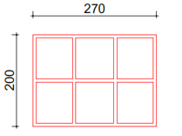

 | Komplet prozor prema shemi - pozicija 14 | kom | 1.00 |  | 0.00 kn

1.16. | Zamjena postojećih prozora sa novim AL prozorima. Staklene površine potrebno je izvesti sa staklom 4/Low-E+16 argon + 4/Low-E. Koeficijent prijelaza topline Uw mora biti minimalno 1,40 W/m2K i Ug minimalno 1,1 W/m2K. Stavka uključuje sve potrebne radove i materijal: demontažu, odlaganje, odvoz i zbrinjavanje stare stolarije (otpada) te izradu, dopremu, odlaganje i ugradnju nove stolarije i sanaciju otvora (špaleta nakon ugradnje nove stolarije).
 | Shema - pozicija 15
 | 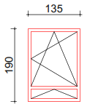

 | Komplet prozor prema shemi - pozicija 15 | kom | 1.00 |  | 0.00 kn

1.17. | Zamjena ventilacijskih rešetki u razini suterena - sjeverno pročelje Al. prozorima. Stavka uključuje sve potrebne radove i materijal: demontažu, odlaganje, odvoz i zbrinjavanje stare stolarije (otpada) te izradu, dopremu, odlaganje i ugradnju nove stolarije i sanaciju otvora (špaleta nakon ugradnje nove stolarije).
 | Shema - pozicija 16

 | Komplet - pozicija 16 | kom | 1.00 |  | 0.00 kn

 | Shema - pozicija 16A

 | Komplet - pozicija 16A | kom | 1.00 |  | 0.00 kn

1.18. | Zamjena postojećih prozora sa novim AL prozorima. Staklene površine potrebno je izvesti sa staklom 4/Low-E+16 argon + 4/Low-E. Koeficijent prijelaza topline Uw mora biti minimalno 1,40 W/m2K i Ug minimalno 1,1 W/m2K. Stavka uključuje sve potrebne radove i materijal: demontažu, odlaganje, odvoz i zbrinjavanje stare stolarije (otpada) te izradu, dopremu, odlaganje i ugradnju nove stolarije i sanaciju otvora (špaleta nakon ugradnje nove stolarije).
 | Shema - pozicija 17
 | 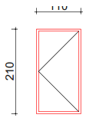

 | Komplet prozor prema shemi - pozicija 17 | kom | 1.00 |  | 0.00 kn

1.19. | Zamjena postojećih prozora sa novim AL prozorima. Staklene površine potrebno je izvesti sa staklom 4/Low-E+16 argon + 4/Low-E. Koeficijent prijelaza topline Uw mora biti minimalno 1,40 W/m2K i Ug minimalno 1,1 W/m2K. Stavka uključuje sve potrebne radove i materijal: demontažu, odlaganje, odvoz i zbrinjavanje stare stolarije (otpada) te izradu, dopremu, odlaganje i ugradnju nove stolarije i sanaciju otvora (špaleta nakon ugradnje nove stolarije).
 | Shema - pozicija 18
 | 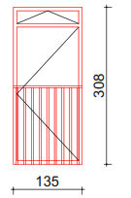

 | Komplet prozor prema shemi - pozicija 18 | kom | 1.00 |  | 0.00 kn

1.20. | Zamjena postojećih prozora sa novim AL prozorima. Staklene površine potrebno je izvesti sa staklom 4/Low-E+16 argon + 4/Low-E. Koeficijent prijelaza topline Uw mora biti minimalno 1,40 W/m2K i Ug minimalno 1,1 W/m2K. Stavka uključuje sve potrebne radove i materijal: demontažu, odlaganje, odvoz i zbrinjavanje stare stolarije (otpada) te izradu, dopremu, odlaganje i ugradnju nove stolarije i sanaciju otvora (špaleta nakon ugradnje nove stolarije).

 | Shema - pozicija 20
 | 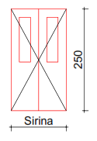

 | Komplet prozor prema shemi - pozicija 20 | kom | 1.00 |  | 0.00 kn
 | širina 1350 mm

 | Shema - pozicija 21
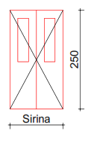

 | Komplet prozor prema shemi - pozicija 21 | kom | 1.00 |  | 0.00 kn
 | širina 1400 mm

 | IV UKUPNO RADOVI NA REKONSTRUKCIJI GRAĐEVINE ZAMJENA VANJSKE STOLARIJE |  |  |  | 0.00 kn

